Лист1
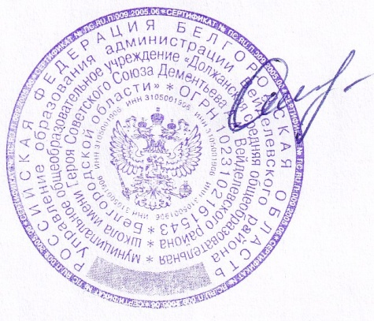
«УТВЕРЖДАЮ» «СОГЛАСОВАНО»
Директор ООО «ФСП» Директор______________________
_____________ /Бутикова В.И./ ____________ /_____________/ |  |  |  |  |  | Шумская О.В.

Прием пищи | Раздел | № рец. | Блюдо | Выход, г | Цена | Калорийность | Белки | Жиры | Углеводы
Завтрак |  | 71 | Холодная закуска: Овощи порционно / Огурец | 60 | 15.00 | 9.34 | 0.50 | 0.06 | 1.70
 | гор.блюдо | 291 | Плов с птицей | 210 | 43.40 | 449.37 | 19.56 | 22.86 | 41.32
 | гор.напиток | 377 | Чай с лимоном | 200 | 3.81 | 62.46 | 0.26 | 0.06 | 15.22
 | хлеб бел. | ПР | Хлеб пшеничный | 30 | 2.52 | 46.88 | 1.52 | 0.16 | 9.84
 | сладкое | ПР | Кондитерское изделие | 20 | 8.27 | 38.00 | 0.65 | 3.80 | 17.60
 | Итого |  |  | 520.00 | 73.00 | 606.05 | 22.49 | 26.94 | 85.68
Обед | закуска | 49 | Салат " Витаминный" | 60 | 9.00 | 149.70 | 1.56 | 12.03 | 8.78
 | 1 блюдо | 108 | Суп картофельный( с крупой) на м/б | 250 | 12.04 | 127.90 | 3.15 | 3.55 | 20.83
 | 2 блюдо | 259 | Жаркое по-домашнему | 220 | 52.43 | 323.63 | 15.69 | 16.51 | 28.06
 | напиток | 349 | Компот из смеси сухофруктов | 200 | 5.61 | 98.56 | 0.22 | 0.00 | 24.42
 | сладкое | ПР | Кондитерское изделие | 30 | 10.32 | 38.00 | 0.65 | 3.80 | 17.60
 | хлеб черн. | ПР | Хлеб ржано-пшеничный | 40 | 2.08 | 69.60 | 2.64 | 0.48 | 13.68
 | хлеб бел. | ПР | Хлеб пшеничный | 30 | 2.52 | 46.88 | 1.52 | 0.16 | 9.84
 | Итого |  |  | 830.00 | 94.00 | 854.27 | 25.43 | 36.53 | 123.21
Полдник

 | Итого |  |  | 1350.00 | 167.00 | 1460.32 | 47.92 | 63.47 | 208.89

